备注
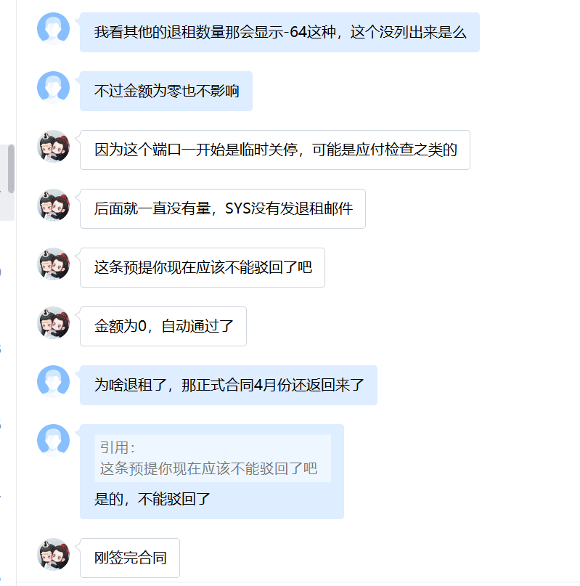
1、 | 广州移动光纤（南沙-深圳）4月份预提为零，1-3月预提为12万，中台解释刚签完合同系免费故4月预提单价为零，之前多余提的会冲掉

体系 | 地区 | 省份 | BD | 供应商 | 合作单位 | 机架/带宽/裸光纤/电路/工位&库房/其他 | 当前计提合同 | 是否本月新返回合同 | 费用类型（机架、带宽、光纤/电路、其他） | 地点 | TCO机房名称（带宽） | 机房（机架） | 起始日期 | 规格 | 计费单位 | 数量/长度 | 金额 | 费用期间 | 业务备注 | 财务备注 | SYS统计 | 运营商统计 | 合同开始日期 | 合同结束时间
移动 | 华南 | 广东 | 王腾 | 中国移动通信集团广东有限公司广州分公司 | 广州移动 | 裸光纤 | L20210615004 | #N/A | 裸光纤 | 南沙-深圳 |  |  | 2015-10-01 | 2芯 | 120,000.00 | 1.00 | 120,000.00 | 202303

体系 | 地区 | 省份 | BD | 供应商 | 合作单位 | 机架/带宽/裸光纤/电路/工位&库房/其他 | 当前计提合同 | 是否本月新返回合同 | 费用类型（机架、带宽、光纤/电路、其他） | 地点 | TCO机房名称（带宽） | 机房（机架） | 起始日期 | 规格 | 计费单位 | 数量/长度 | 金额 | 费用期间 | 业务备注 | 财务备注 | SYS统计 | 运营商统计 | 合同开始日期 | 合同结束时间
移动 | 华南 | 广东 | 王腾 | 中国移动通信集团广东有限公司广州分公司 | 广州移动 | 裸光纤 | L20210615004 | #N/A | 裸光纤 | 南沙-深圳 |  |  | 2015-10-01 | 2芯 | 0.00 | 1.00 | 0.00 | 202304 | 202108开始免费



2、云之盟4个机柜实际为2023.3开通，但由于SYS 调整资源编码更新（7F04-N-BEC027F04-N-BEC037F04-N-BEC047F04-N-BEC05更新为CACDNJHCT3:7F04:-N-BEC02 CACDNJHCT3:7F04:-N-BEC03 CACDNJHCT3:7F04:-N-BEC04 CACDNJHCT3:7F04:-N-BEC05）
故系统显示开通时间为2023.4.1，但实际为3月开通
体系 | 地区 | 省份 | BD | 供应商 | 合作单位 | 机架/带宽/裸光纤/电路/工位&库房/其他 | 当前计提合同 | 是否本月新返回合同 | 费用类型（机架、带宽、光纤/电路、其他） | 地点 | TCO机房名称（带宽） | 机房（机架） | 起始日期 | 规格 | 计费单位 | 数量/长度 | 金额 | 费用期间 | 业务备注 | 财务备注 | SYS统计 | 运营商统计 | 合同开始日期 | 合同结束时间
代理商-电信 | LJ | 浙江 | 薛子凌 | 杭州云之盟科技有限公司 | 云之盟 | 机架 | 182315IDC00135 | 182315IDC00135 | CDN机架 | 金华 | 金华3电信 | CACDNJHCT3 | 2023-03-24 | 10A | 3,300.00 | 4.00 | 13,200.00 | 202304 | 7F04-N-BEC027F04-N-BEC037F04-N-BEC047F04-N-BEC05更新为CACDNJHCT3:7F04:-N-BEC02 CACDNJHCT3:7F04:-N-BEC03 CACDNJHCT3:7F04:-N-BEC04 CACDNJHCT3:7F04:-N-BEC05 |  |  |  | 2023-03-24 | 2023-09-30

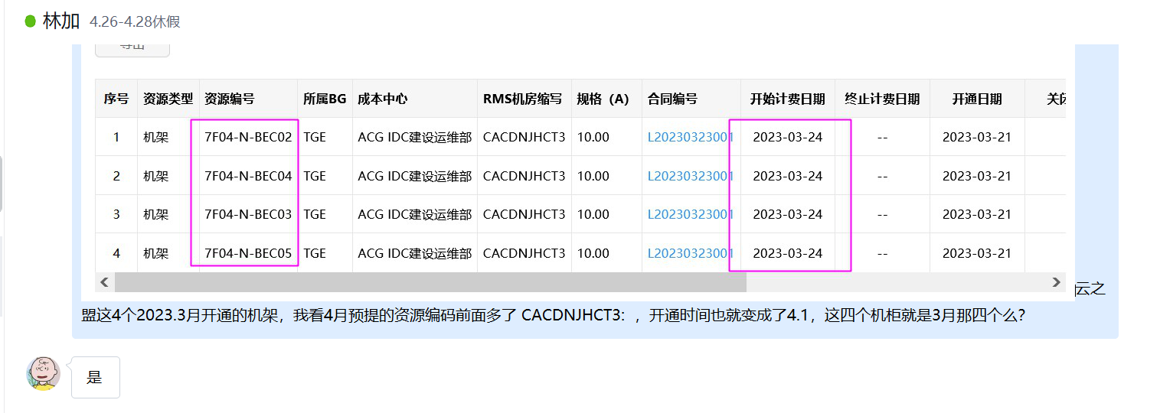

3、北京新流万联网络技术有限公司正式合同182315IDC00129 于2023.4月返回，合同期间22.9.1-23.8.31，但实际仅用了2022.9一个月，后续已退租。

